关系图
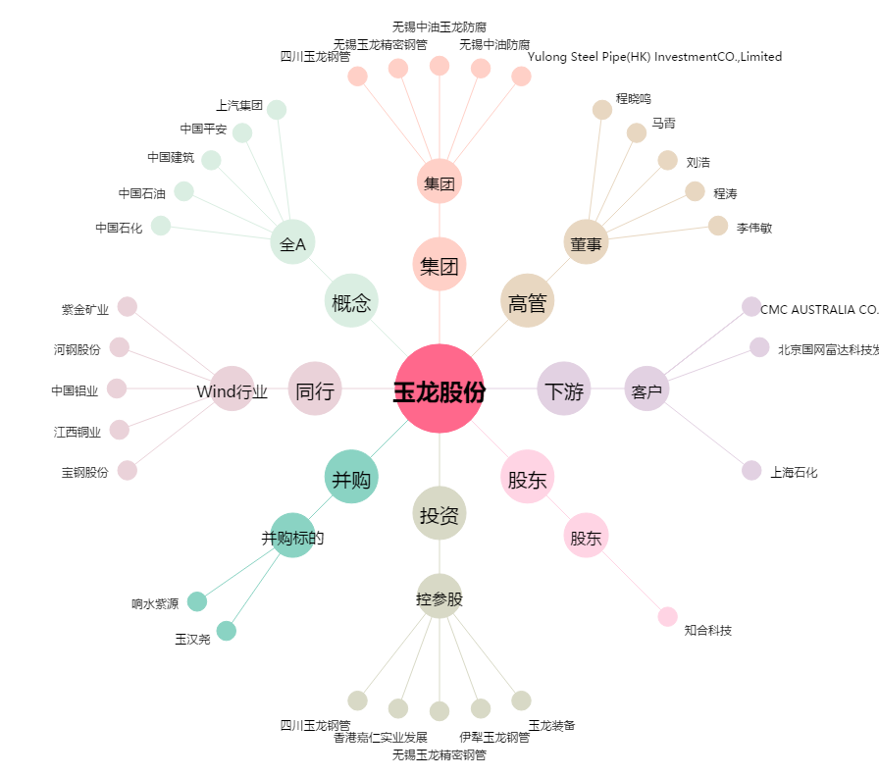
玉龙股份[601028.SH] - 关系概览图

